NY0690.NY0691 Rev.2
梱 包 手 順 書
顧客名 |  |  | 日本メクトロン株式会社 |  |  |  |  |  |  | 会社名 |  |  | ミツイ精密株式会社
品番 |  |  | NY0690-NY0691 NY0698-NY0699 |  |  |  |  |  |  | 品名 |  |  | カバーA,B

外箱入数 |  |  | 30 |  |  |  |  | 個 |  | パレットサイズ |  |  | 1.100mm×1.100mm
外箱ｻｲｽﾞ |  |  | 635 | × | 300 | × | 136 |  |  | 1パレット数量 |  |  | 製品600個
外箱No. |  |  | サンコー/TP361.5B |  |  |  |  |  |  | エコバンド |  |  | 支給品



 | ①作業するにあたり、必ず手袋の着用をする事。
 | 素手では製品に触れない事。
 | ※手袋：SPU-131N
 | ウレタンコーティング手袋
 | ※手袋：汚れの有無を確認する事。
 |  |  |  |  |  |  |  |  |  |  | 手の甲 |  |  |  |  |  |  | 手のひら

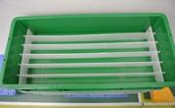
 | ②空箱を用意し、仕切りがある事を確認する。
 | ※通い箱清掃手順書にて清掃されたもの。

 |  |  |  |  |  |  |  |  |  |  |  |  |  |  |  |  |  | 仕切り

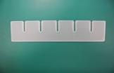


 |  |  |  |  |  |  |  |  | 寸法65*286*3mm：2枚 |  |  |  |  |  |  | 寸法65*620*3mm：5枚

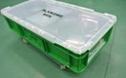
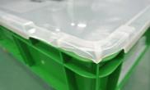
 | ※ケース及び蓋に破損が無い事を確認する。
 | 破損がある場合は使用しない事。
 | （予備の良品の蓋と交換）

 |  |  |  |  |  |  |  |  |  |  |  |  |  |  |  |  | 破損あり：使用不可

 |  |  |  |  |  |  |  |  |  |  |  |  |  | 様式番号 |  |  |  |  | 作成者
 |  |  |  |  |  |  |  |  |  |  |  |  |  | SZCb-012-HH3504-2

1
2
 |  | QRコード読込追記 |  |  |  | 2024-06-18 |  |  |  | 小林 |  | 小山 |  | 作成日 |  |  |  |  | 承認
 |  | 新規作成 |  |  |  | - |  |  |  | 小林 |  | 小山 |  | 2024-03-01
改訂 |  | 理由及び内容 |  |  |  | 改定日 |  |  |  | 担当 |  | 承認
梱 包 手 順 書

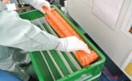
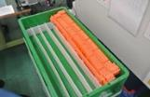
 | ③検査済の製品を5個束ねて1マスに入れる。
 | ※次のマスに製品を入れる時は、
 | 端を少しずらして入れる事。
 | ※製品は折り曲げ等の変形に注意し取り扱う事。

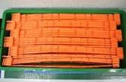
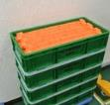
 | ④1箱に30個製品が入っている事を確認する。
 | ※入数：30個入。(1マス5個 × 6マス)
 | ※製品が、同一方向に並んでいるか
 | 確認をする事。

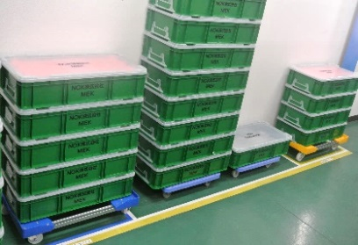
 | ⑤蓋をして、箱を製品置場に置く。
 | ※製品置場：検査現場後。
 | ※積重ねは、MAX10段迄とする。

 |  |  |  |  |  |  |  |  |  |  |  |  |  |  | ﾊﾞｯﾃﾘ-ｶﾊﾞ-A |  |  | ﾊﾞｯﾃﾘ-ｶﾊﾞ-B

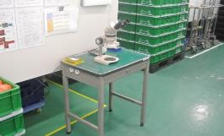
 | ⑥現品ラベルを、写真-1(成形機：4号横)より取出し
 | 製品入りの箱に貼付をする。
 | ※貼付の際、品名と品番を確認する事。
 | ※カバーA：NY0690-60
 | ※カバーB：NY0691-67
 | 注) 掛川ｾﾝﾀ-向けについては
 | 後のパススルーラベル発行で品名が変更となる。
 |  |  |  |  |  |  |  |  |  |  |  |  |  |  | 写真-1

 |  |  |  |  |  |  |  |  |  |  | ﾊﾞｯﾃﾘ-ｶﾊﾞ-B |  |  |  |  |  | ﾊﾞｯﾃﾘ-ｶﾊﾞ-A

梱 包 手 順 書

 | ※現品ラベルの貼付
 | 現品ラベルの下側バーコードがカードホルダーの
 | 爪にかからない様に差し込む
 | ※後工程のパススルーラベルを発行する際に
 |  | バーコードを読込む為。 |  |  |  |  |  |  |  |  |  |  | 貼付前 |  |  |  |  | 貼付後

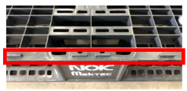
 | ⑦リブ付パレットを用意し、製品入りの箱を載せる。
 | ※箱をパレットに載せる際は、リブにかからない様にする事。

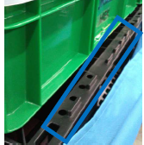
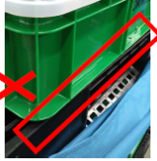

 |  |  |  |  |  |  |  |  |  |  |  | OK |  |  |  |  |  |  | NG

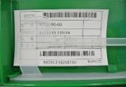
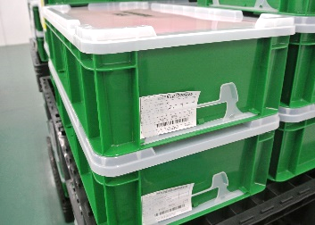
 | ⑧4隅に各5箱(計20箱）、ラベルが外向きに
 | なるように並べて置く。
 | ※箱の並べ方については写真-2を参照。

 |  |  |  |  |  |  |  |  |  |  |  |  |  |  |  | 現品ラベル

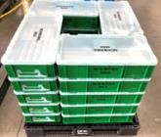
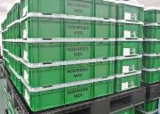
 | ⑨1パレットに20箱ある事を確認する。

 |  |  |  |  |  |  |  |  |  |  |  | 写真-2

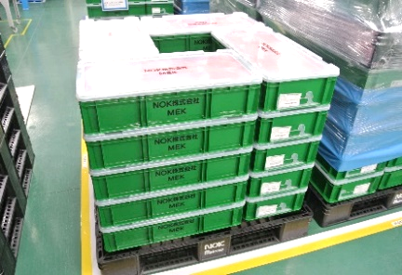
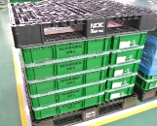
 | ⑩1パレット目完成後、パレットを上に載せる。
 | ※パレットを載せる際、ケース及び蓋が
 | 破損しない様に注意をする事。

梱 包 手 順 書

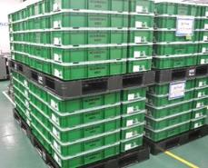
 | ※1パレット目同様に箱を20箱置く。

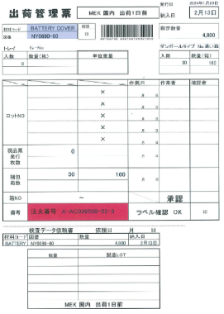
 | ⑪受注分の生産が完了後
 | 生産管理課より発行される
 | 出荷管理票の赤枠と青枠を記入する。
 | 記入後は、点線で切取り下部を品証に依頼する。
 | ※赤枠の記入方法
 |  | 製品が入っている箱に貼付の現品ラベルから
 |  | Lot No及び、入数×箱数を記入する。

 | ※青枠の記入方法
 |  | 依頼日を記入する。
 |  | Lot No及び、各Lot毎の数量を記入する。

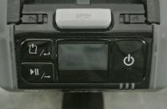
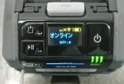
 | ⑫パススル－ラベルの発行準備をする。
 | a. | プリンタを用意し、○を長押しで電源を入れる。
 |  | □を押して、オンラインである事を確認する。
 |  | ※プリンタの電池は、必ず使用前に
 |  | 充電済と交換をする事。(1回/1日)
 |  | ※電池交換時は、□を押してオフラインにする。 |  |  |  |  |  |  |  |  |  |  |  |  |  |  |  | オンライン状態
 |  | ※プリンタ：1F 成形現場。

梱 包 手 順 書

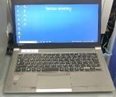
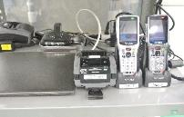
 | b. | ・PCの電源を入れる。
 |  | ※PC：1F 成形現場。
 |  | ※ハンディは、No.1を使用の事。

 |  |  |  |  |  |  |  |  |  |  |  |  |  |  | プリンタ |  |  | ハンディ No.1

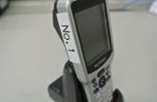
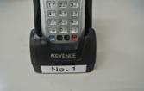

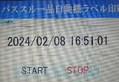

 |  | ・パススル－を選択し、"START"をクリックする。
 |  | STARTをクリックすると時間が表示される。
 |  | ※STARTをクリックしないとプリンタからの
 |  | ラベル発行はされないので注意する。
 |  | ※作業後は、"STOP"をクリックして終了する。

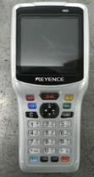
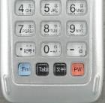
 | c. | ハンディを用意し、〇部PWを長押しで電源を入れる。
 |  | ※ハンディ：1F 成形現場。

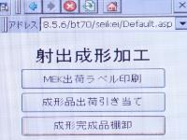
 | d. | ハンディを立ち上げると画面が表示されるので
 |  | "成形品出荷引き当て"を選択しENTを押す。

梱 包 手 順 書

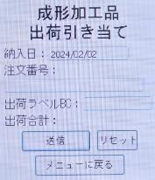
 | e. | ・出荷管理票の納入日を元に
 |  | ハンディの"納入日"を入力する。
 |  | ・ハンディの"注文番号"にカーソルを合わせ
 |  | 出荷管理票のバーコ－ドを読込む。

 |  |  |  |  |  |  |  |  |  |  |  |  |  |  |  |  |  | 出荷管理票

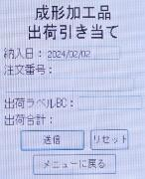
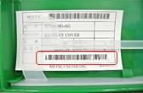
 | f. | "出荷ラベルBC"にカーソルを合わせ
 |  | 箱に貼付の現品ラベルのバーコ－ド(下)を
 |  | 読込み"送信"でＥＮＴを押す。
 |  | プリンタよりパススルーラベルが発行される
 |  | ので品名を確認する事。
 |  | ※東北ｾﾝﾀ-
 |  |  | ※カバーA：NY0690-60 |  |  |  |  |  |  |  |  |  |  |  |  |  | 現品ラベル
 |  |  | ※カバーB：NY0691-67
 |  | ※掛川ｾﾝﾀ-
 |  |  | ※カバーA：NY0690-60⇒NY0698-17に変更
 |  |  | ※カバーB：NY0691-67⇒NY0699-14に変更

 | g. | 発行されたパススルーラベルを現品ラベルと
 |  | 差替えをする。
 |  | ※差替え作業は、必ず1枚ずつ行う事。
 |  | ※パススルーラベルのQRコードがカードホルダーの
 |  | 爪にかからない様に差し込む。 |  |  |  |  |  |  |  |  |  | パススルーラベル

 |  |  |  |  |  |  |  |  |  | OK |  |  |  |  |  | NG

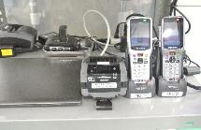
 | ⑬パススル－ラベルのQRコード読込確認をする。
 | ※ハンディは、No.2を使用の事。
 | ※読込は、パススル－ラベル発行の作業開始と作業終了時で確認をする。

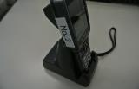
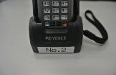

 |  |  |  |  |  |  |  |  |  |  |  |  |  |  |  |  |  | ハンディ No.2

梱 包 手 順 書

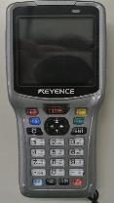
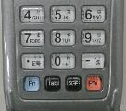
 | a. | ハンディを用意し、〇部PWを長押しで電源を入れる。
 |  | ※ハンディ：1F 成形現場。

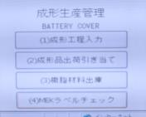
 | b. | ハンディを立ち上げると画面が表示されるので
 |  | "MEKラベルチェック"を選択しENTを押す。

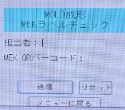
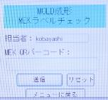
 | c. | 担当者コードをスキャンする。
 |  | ※ハンディの画面に担当者名が表示される。

 |  |  |  |  |  |  |  |  |  | スキャン前 |  |  |  |  |  |  | スキャン後

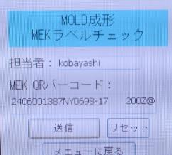
 | d. | パススル－ラベルのQRコードをスキャンする。
 |  | ※ハンディの画面に表示される。

 |  |  |  |  |  |  |  |  |  | パススルーラベル

 |  |  |  |  |  |  |  |  |  |  |  |  |  |  | QRバーコ－ドに表示される。

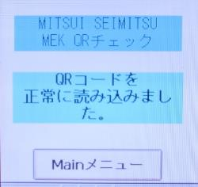
 | e. | "送信"にカーソルを合わせENTを押して
 |  | 画面に"正常に読み込みました"の表示を
 |  | 確認する。

梱 包 手 順 書

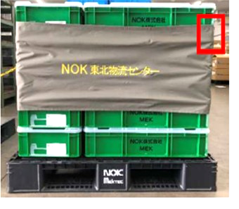
 | ⑭パススルーラベルの差替え終了後、5段積の
 | 2段目から5段目にエコバンドを巻く。
 |  | PPバンド、ラップは不可とする。
 | ※5段目にかかる様に巻く事。

 | ※エコバンド：グレー＝東北センターのみ
 | ※エコバンド：ブルー＝東北センター/掛川センター

 | "

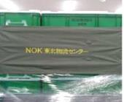
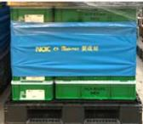

 |  |  |  |  |  |  |  |  |  | 東北ｾﾝﾀ-向け |  |  |  |  |  | 東北ｾﾝﾀ-/掛川ｾﾝﾀ-向け

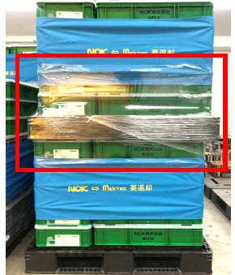
 | ⑮エコバンド後、ストレッチフィルムにて
 | 上段と下段の間をラップ巻きする事。
 | ※荷崩れ防止
 | ※ストレッチフィルム サイズ：500m×300ｍ

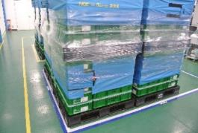
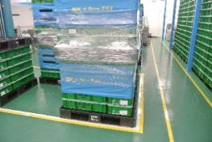
 | ⑯ラップ巻き完了後、出荷品置場に保管をする。
 | ※カバーA：青枠
 | ※カバーB：黄枠




 |  |  |  |  |  |  |  |  | 出荷品置場：ﾊﾞｯﾃﾘ-ｶﾊﾞ-A |  |  |  |  |  | 出荷品置場：ﾊﾞｯﾃﾘ-ｶﾊﾞ-B

梱 包 手 順 書

梱 包 手 順 書

